エビデンス
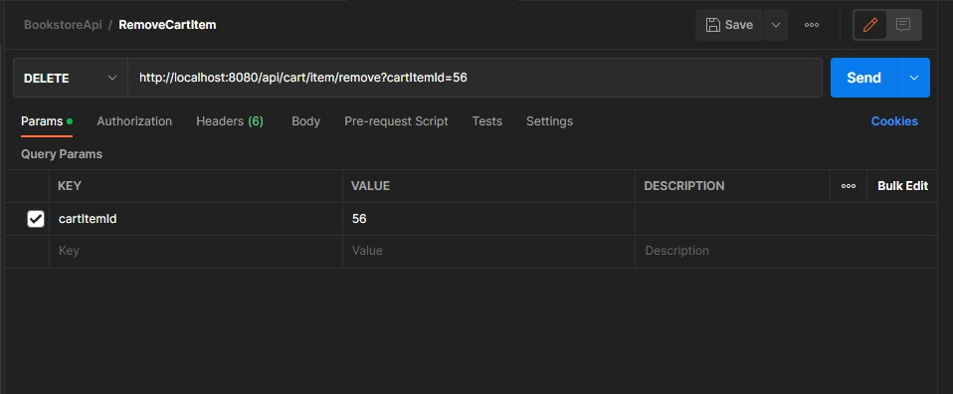
02_016_001

 | リクエスト | リスポンス

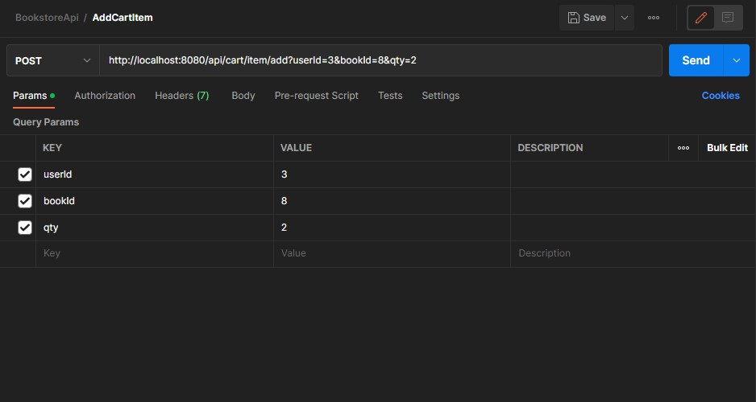
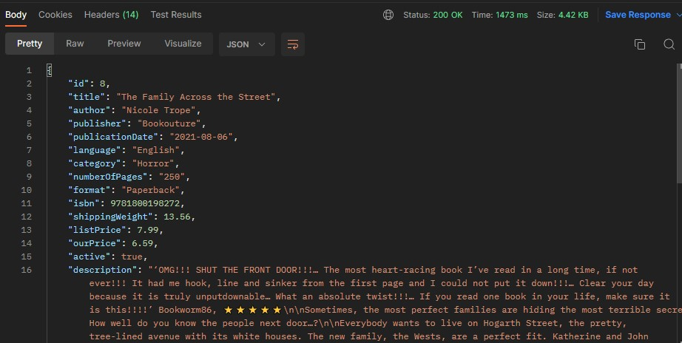

02_016_002

 | リクエスト | リスポンス

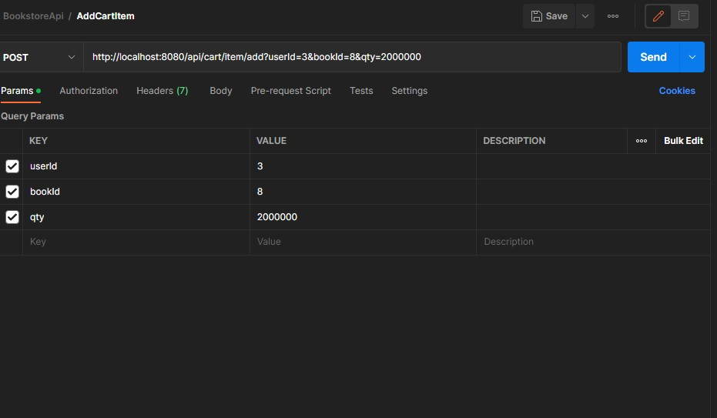

02_016_003

 | リクエスト | リスポンス

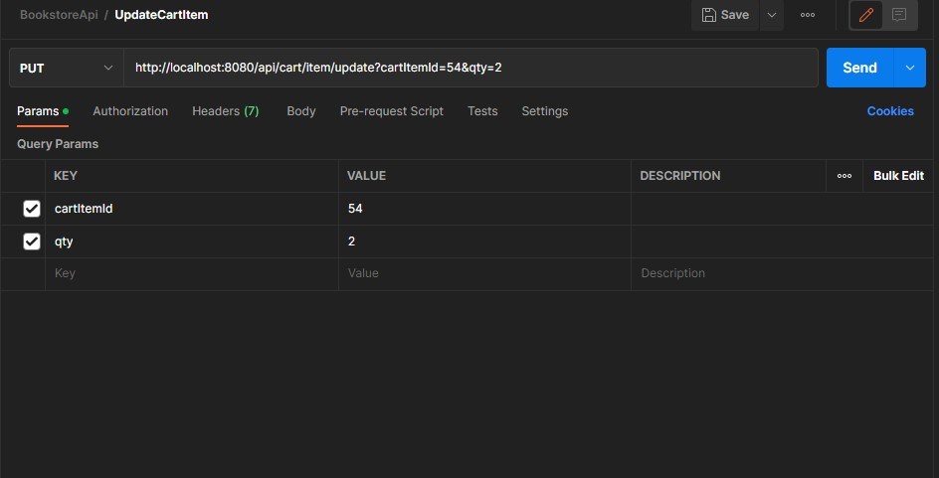
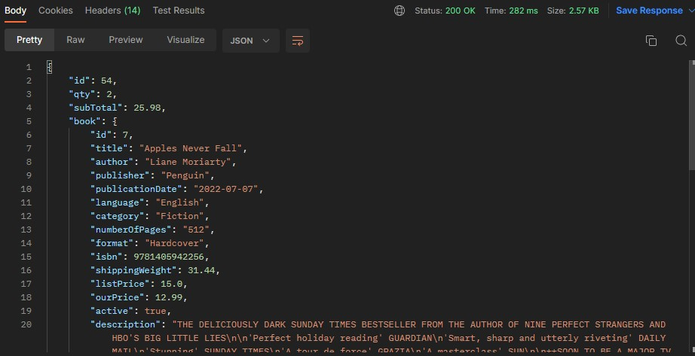

02_016_004

 | リクエスト | リスポンス

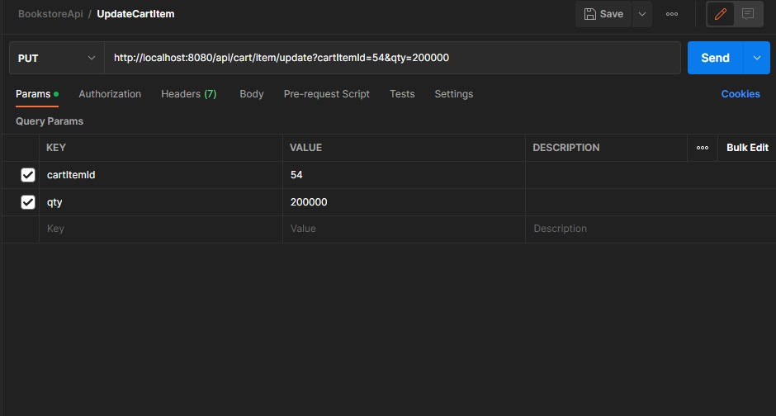

02_016_005

 | リクエスト | リスポンス

